Worksheet
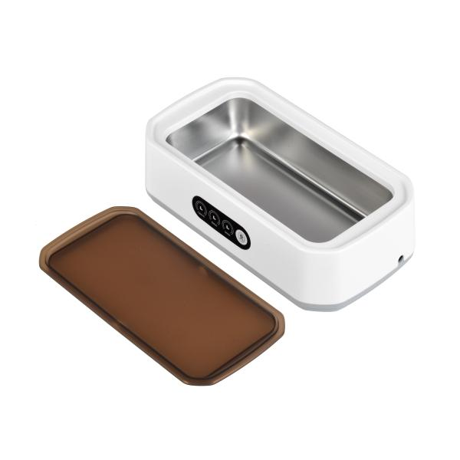
Lifenaxx Ultraschallreiniger LX-058

Artikelnummer | 5305 |  | VE | 32
EAN | 4260358128627 |  | Stück pro Palette | 320
Zollnummer | 84562000 |  | Lagen Pro Palette | 5

Abmessungen - Artikel
Länge(cm) | Breite(cm) | Höhe(cm) | Gewicht(g)
22.7 | 12 | 6.7 | 440

Abmessungen - Artikelverpackung
Länge(cm) | Breite(cm) | Höhe(cm) | Leergewicht(g) | Gewicht(g) Artikel+Verpackung
23 | 13 | 8 | 77 | 628

Abmessungen - VE Karton (Masterkarton)
Länge(cm) | Breite(cm) | Höhe(cm) | Gewicht(g)
54 | 47.5 | 35 | 20500

Verpackung - Bestandteile
Rest Zubehör (g) | Papier/Pappe (g) | Styropor (g) | Kunstst. Hohlkörper(g) | Kunstst. Folien(g) | Materialverbunde (g)
106 | 30 | 0 | 0 | 0 | 0

Weiterführende Informationen
Technaxx Reseller Portal

